Feuil1
Lecture sur 6 bits |  |  |  |  |  |  |  | Lecture sur 6 bits |  |  |  |  |  | Restitution
0 | 1 | 2 | 3 | 4 | 5 | BINARY | Angle | 0 | 1 | 2 | 3 | 4 | 5 | 0 | 1 | 2 | 3 | 4 | 5 | Vrai ? | BINARY | Angle
0 | 0 | 0 | 0 | 0 | 0 | 000000 | 0.00 | 0 | 0 | 0 | 0 | 0 | 0 | 0 | 0 | 0 | 0 | 0 | 0 | TRUE | 000000 | 0.00
0 | 0 | 0 | 0 | 0 | 1 | 000001 | 5.63 | 0 | 0 | 0 | 0 | 0 | 1 | 0 | 0 | 0 | 0 | 0 | 1 | TRUE | 000001 | 5.63
0 | 0 | 0 | 0 | 1 | 0 | 000010 | 11.25 | 0 | 0 | 0 | 0 | 1 | 1 | 0 | 0 | 0 | 0 | 1 | 0 | TRUE | 000010 | 11.25
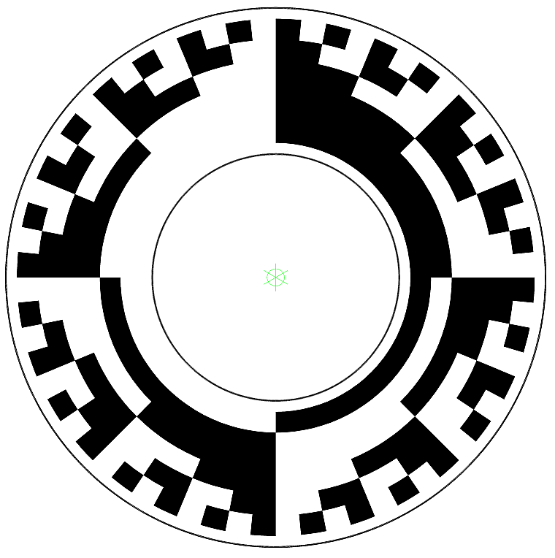
0 | 0 | 0 | 0 | 1 | 1 | 000011 | 16.88 | 0 | 0 | 0 | 0 | 1 | 0 | 0 | 0 | 0 | 0 | 1 | 1 | TRUE | 000011 | 16.88
0 | 0 | 0 | 1 | 0 | 0 | 000100 | 22.50 | 0 | 0 | 0 | 1 | 1 | 0 | 0 | 0 | 0 | 1 | 0 | 0 | TRUE | 000100 | 22.50
0 | 0 | 0 | 1 | 0 | 1 | 000101 | 28.13 | 0 | 0 | 0 | 1 | 1 | 1 | 0 | 0 | 0 | 1 | 0 | 1 | TRUE | 000101 | 28.13
0 | 0 | 0 | 1 | 1 | 0 | 000110 | 33.75 | 0 | 0 | 0 | 1 | 0 | 1 | 0 | 0 | 0 | 1 | 1 | 0 | TRUE | 000110 | 33.75
0 | 0 | 0 | 1 | 1 | 1 | 000111 | 39.38 | 0 | 0 | 0 | 1 | 0 | 0 | 0 | 0 | 0 | 1 | 1 | 1 | TRUE | 000111 | 39.38
0 | 0 | 1 | 0 | 0 | 0 | 001000 | 45.00 | 0 | 0 | 1 | 1 | 0 | 0 | 0 | 0 | 1 | 0 | 0 | 0 | TRUE | 001000 | 45.00
0 | 0 | 1 | 0 | 0 | 1 | 001001 | 50.63 | 0 | 0 | 1 | 1 | 0 | 1 | 0 | 0 | 1 | 0 | 0 | 1 | TRUE | 001001 | 50.63
0 | 0 | 1 | 0 | 1 | 0 | 001010 | 56.25 | 0 | 0 | 1 | 1 | 1 | 1 | 0 | 0 | 1 | 0 | 1 | 0 | TRUE | 001010 | 56.25
0 | 0 | 1 | 0 | 1 | 1 | 001011 | 61.88 | 0 | 0 | 1 | 1 | 1 | 0 | 0 | 0 | 1 | 0 | 1 | 1 | TRUE | 001011 | 61.88
0 | 0 | 1 | 1 | 0 | 0 | 001100 | 67.50 | 0 | 0 | 1 | 0 | 1 | 0 | 0 | 0 | 1 | 1 | 0 | 0 | TRUE | 001100 | 67.50
0 | 0 | 1 | 1 | 0 | 1 | 001101 | 73.13 | 0 | 0 | 1 | 0 | 1 | 1 | 0 | 0 | 1 | 1 | 0 | 1 | TRUE | 001101 | 73.13
0 | 0 | 1 | 1 | 1 | 0 | 001110 | 78.75 | 0 | 0 | 1 | 0 | 0 | 1 | 0 | 0 | 1 | 1 | 1 | 0 | TRUE | 001110 | 78.75
0 | 0 | 1 | 1 | 1 | 1 | 001111 | 84.38 | 0 | 0 | 1 | 0 | 0 | 0 | 0 | 0 | 1 | 1 | 1 | 1 | TRUE | 001111 | 84.38
0 | 1 | 0 | 0 | 0 | 0 | 010000 | 90.00 | 0 | 1 | 1 | 0 | 0 | 0 | 0 | 1 | 0 | 0 | 0 | 0 | TRUE | 010000 | 90.00
0 | 1 | 0 | 0 | 0 | 1 | 010001 | 95.63 | 0 | 1 | 1 | 0 | 0 | 1 | 0 | 1 | 0 | 0 | 0 | 1 | TRUE | 010001 | 95.63
0 | 1 | 0 | 0 | 1 | 0 | 010010 | 101.25 | 0 | 1 | 1 | 0 | 1 | 1 | 0 | 1 | 0 | 0 | 1 | 0 | TRUE | 010010 | 101.25
0 | 1 | 0 | 0 | 1 | 1 | 010011 | 106.88 | 0 | 1 | 1 | 0 | 1 | 0 | 0 | 1 | 0 | 0 | 1 | 1 | TRUE | 010011 | 106.88
0 | 1 | 0 | 1 | 0 | 0 | 010100 | 112.50 | 0 | 1 | 1 | 1 | 1 | 0 | 0 | 1 | 0 | 1 | 0 | 0 | TRUE | 010100 | 112.50
0 | 1 | 0 | 1 | 0 | 1 | 010101 | 118.13 | 0 | 1 | 1 | 1 | 1 | 1 | 0 | 1 | 0 | 1 | 0 | 1 | TRUE | 010101 | 118.13
0 | 1 | 0 | 1 | 1 | 0 | 010110 | 123.75 | 0 | 1 | 1 | 1 | 0 | 1 | 0 | 1 | 0 | 1 | 1 | 0 | TRUE | 010110 | 123.75
0 | 1 | 0 | 1 | 1 | 1 | 010111 | 129.38 | 0 | 1 | 1 | 1 | 0 | 0 | 0 | 1 | 0 | 1 | 1 | 1 | TRUE | 010111 | 129.38
0 | 1 | 1 | 0 | 0 | 0 | 011000 | 135.00 | 0 | 1 | 0 | 1 | 0 | 0 | 0 | 1 | 1 | 0 | 0 | 0 | TRUE | 011000 | 135.00
0 | 1 | 1 | 0 | 0 | 1 | 011001 | 140.63 | 0 | 1 | 0 | 1 | 0 | 1 | 0 | 1 | 1 | 0 | 0 | 1 | TRUE | 011001 | 140.63
0 | 1 | 1 | 0 | 1 | 0 | 011010 | 146.25 | 0 | 1 | 0 | 1 | 1 | 1 | 0 | 1 | 1 | 0 | 1 | 0 | TRUE | 011010 | 146.25
0 | 1 | 1 | 0 | 1 | 1 | 011011 | 151.88 | 0 | 1 | 0 | 1 | 1 | 0 | 0 | 1 | 1 | 0 | 1 | 1 | TRUE | 011011 | 151.88
0 | 1 | 1 | 1 | 0 | 0 | 011100 | 157.50 | 0 | 1 | 0 | 0 | 1 | 0 | 0 | 1 | 1 | 1 | 0 | 0 | TRUE | 011100 | 157.50
0 | 1 | 1 | 1 | 0 | 1 | 011101 | 163.13 | 0 | 1 | 0 | 0 | 1 | 1 | 0 | 1 | 1 | 1 | 0 | 1 | TRUE | 011101 | 163.13
0 | 1 | 1 | 1 | 1 | 0 | 011110 | 168.75 | 0 | 1 | 0 | 0 | 0 | 1 | 0 | 1 | 1 | 1 | 1 | 0 | TRUE | 011110 | 168.75
0 | 1 | 1 | 1 | 1 | 1 | 011111 | 174.38 | 0 | 1 | 0 | 0 | 0 | 0 | 0 | 1 | 1 | 1 | 1 | 1 | TRUE | 011111 | 174.38
1 | 0 | 0 | 0 | 0 | 0 | 100000 | 180.00 | 1 | 1 | 0 | 0 | 0 | 0 | 1 | 0 | 0 | 0 | 0 | 0 | TRUE | 100000 | 180.00
1 | 0 | 0 | 0 | 0 | 1 | 100001 | 185.63 | 1 | 1 | 0 | 0 | 0 | 1 | 1 | 0 | 0 | 0 | 0 | 1 | TRUE | 100001 | 185.63
1 | 0 | 0 | 0 | 1 | 0 | 100010 | 191.25 | 1 | 1 | 0 | 0 | 1 | 1 | 1 | 0 | 0 | 0 | 1 | 0 | TRUE | 100010 | 191.25
1 | 0 | 0 | 0 | 1 | 1 | 100011 | 196.88 | 1 | 1 | 0 | 0 | 1 | 0 | 1 | 0 | 0 | 0 | 1 | 1 | TRUE | 100011 | 196.88
1 | 0 | 0 | 1 | 0 | 0 | 100100 | 202.50 | 1 | 1 | 0 | 1 | 1 | 0 | 1 | 0 | 0 | 1 | 0 | 0 | TRUE | 100100 | 202.50
1 | 0 | 0 | 1 | 0 | 1 | 100101 | 208.13 | 1 | 1 | 0 | 1 | 1 | 1 | 1 | 0 | 0 | 1 | 0 | 1 | TRUE | 100101 | 208.13
1 | 0 | 0 | 1 | 1 | 0 | 100110 | 213.75 | 1 | 1 | 0 | 1 | 0 | 1 | 1 | 0 | 0 | 1 | 1 | 0 | TRUE | 100110 | 213.75
1 | 0 | 0 | 1 | 1 | 1 | 100111 | 219.38 | 1 | 1 | 0 | 1 | 0 | 0 | 1 | 0 | 0 | 1 | 1 | 1 | TRUE | 100111 | 219.38
1 | 0 | 1 | 0 | 0 | 0 | 101000 | 225.00 | 1 | 1 | 1 | 1 | 0 | 0 | 1 | 0 | 1 | 0 | 0 | 0 | TRUE | 101000 | 225.00
1 | 0 | 1 | 0 | 0 | 1 | 101001 | 230.63 | 1 | 1 | 1 | 1 | 0 | 1 | 1 | 0 | 1 | 0 | 0 | 1 | TRUE | 101001 | 230.63
1 | 0 | 1 | 0 | 1 | 0 | 101010 | 236.25 | 1 | 1 | 1 | 1 | 1 | 1 | 1 | 0 | 1 | 0 | 1 | 0 | TRUE | 101010 | 236.25
1 | 0 | 1 | 0 | 1 | 1 | 101011 | 241.88 | 1 | 1 | 1 | 1 | 1 | 0 | 1 | 0 | 1 | 0 | 1 | 1 | TRUE | 101011 | 241.88
1 | 0 | 1 | 1 | 0 | 0 | 101100 | 247.50 | 1 | 1 | 1 | 0 | 1 | 0 | 1 | 0 | 1 | 1 | 0 | 0 | TRUE | 101100 | 247.50
1 | 0 | 1 | 1 | 0 | 1 | 101101 | 253.13 | 1 | 1 | 1 | 0 | 1 | 1 | 1 | 0 | 1 | 1 | 0 | 1 | TRUE | 101101 | 253.13
1 | 0 | 1 | 1 | 1 | 0 | 101110 | 258.75 | 1 | 1 | 1 | 0 | 0 | 1 | 1 | 0 | 1 | 1 | 1 | 0 | TRUE | 101110 | 258.75
1 | 0 | 1 | 1 | 1 | 1 | 101111 | 264.38 | 1 | 1 | 1 | 0 | 0 | 0 | 1 | 0 | 1 | 1 | 1 | 1 | TRUE | 101111 | 264.38
1 | 1 | 0 | 0 | 0 | 0 | 110000 | 270.00 | 1 | 0 | 1 | 0 | 0 | 0 | 1 | 1 | 0 | 0 | 0 | 0 | TRUE | 110000 | 270.00
1 | 1 | 0 | 0 | 0 | 1 | 110001 | 275.63 | 1 | 0 | 1 | 0 | 0 | 1 | 1 | 1 | 0 | 0 | 0 | 1 | TRUE | 110001 | 275.63
1 | 1 | 0 | 0 | 1 | 0 | 110010 | 281.25 | 1 | 0 | 1 | 0 | 1 | 1 | 1 | 1 | 0 | 0 | 1 | 0 | TRUE | 110010 | 281.25
1 | 1 | 0 | 0 | 1 | 1 | 110011 | 286.88 | 1 | 0 | 1 | 0 | 1 | 0 | 1 | 1 | 0 | 0 | 1 | 1 | TRUE | 110011 | 286.88
1 | 1 | 0 | 1 | 0 | 0 | 110100 | 292.50 | 1 | 0 | 1 | 1 | 1 | 0 | 1 | 1 | 0 | 1 | 0 | 0 | TRUE | 110100 | 292.50
1 | 1 | 0 | 1 | 0 | 1 | 110101 | 298.13 | 1 | 0 | 1 | 1 | 1 | 1 | 1 | 1 | 0 | 1 | 0 | 1 | TRUE | 110101 | 298.13
1 | 1 | 0 | 1 | 1 | 0 | 110110 | 303.75 | 1 | 0 | 1 | 1 | 0 | 1 | 1 | 1 | 0 | 1 | 1 | 0 | TRUE | 110110 | 303.75
1 | 1 | 0 | 1 | 1 | 1 | 110111 | 309.38 | 1 | 0 | 1 | 1 | 0 | 0 | 1 | 1 | 0 | 1 | 1 | 1 | TRUE | 110111 | 309.38
1 | 1 | 1 | 0 | 0 | 0 | 111000 | 315.00 | 1 | 0 | 0 | 1 | 0 | 0 | 1 | 1 | 1 | 0 | 0 | 0 | TRUE | 111000 | 315.00
1 | 1 | 1 | 0 | 0 | 1 | 111001 | 320.63 | 1 | 0 | 0 | 1 | 0 | 1 | 1 | 1 | 1 | 0 | 0 | 1 | TRUE | 111001 | 320.63
1 | 1 | 1 | 0 | 1 | 0 | 111010 | 326.25 | 1 | 0 | 0 | 1 | 1 | 1 | 1 | 1 | 1 | 0 | 1 | 0 | TRUE | 111010 | 326.25
1 | 1 | 1 | 0 | 1 | 1 | 111011 | 331.88 | 1 | 0 | 0 | 1 | 1 | 0 | 1 | 1 | 1 | 0 | 1 | 1 | TRUE | 111011 | 331.88
1 | 1 | 1 | 1 | 0 | 0 | 111100 | 337.50 | 1 | 0 | 0 | 0 | 1 | 0 | 1 | 1 | 1 | 1 | 0 | 0 | TRUE | 111100 | 337.50
1 | 1 | 1 | 1 | 0 | 1 | 111101 | 343.13 | 1 | 0 | 0 | 0 | 1 | 1 | 1 | 1 | 1 | 1 | 0 | 1 | TRUE | 111101 | 343.13
1 | 1 | 1 | 1 | 1 | 0 | 111110 | 348.75 | 1 | 0 | 0 | 0 | 0 | 1 | 1 | 1 | 1 | 1 | 1 | 0 | TRUE | 111110 | 348.75
1 | 1 | 1 | 1 | 1 | 1 | 111111 | 354.38 | 1 | 0 | 0 | 0 | 0 | 0 | 1 | 1 | 1 | 1 | 1 | 1 | TRUE | 111111 | 354.38

